シーンフロー
シーンフロー アルファ

武器選択画面
ゲーム起動

 | これは最初のステージには出さない

タイトル画面

ステージ選択画面

ステージ１

ステージ クリア画面
ゲームオーバー画面

ステージ

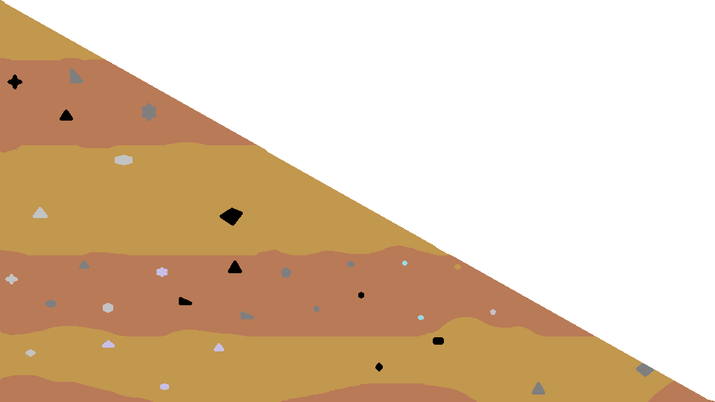
１ステージ

背景



オブジェクト
 | 当たり判定なし




ステージギミック

落とし穴




坂道

操作
操作

 | 移動

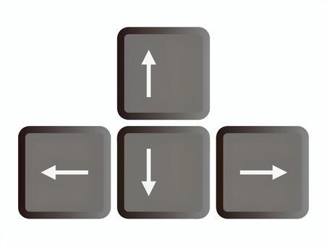
 |  |  | 十字キーの左右で横移動


 |  |  | スペースキーでジャンプ



 |  | Zキーで弾を撃つ

 |  | Xキーで魂を取得する

